Chi tiết địa chất
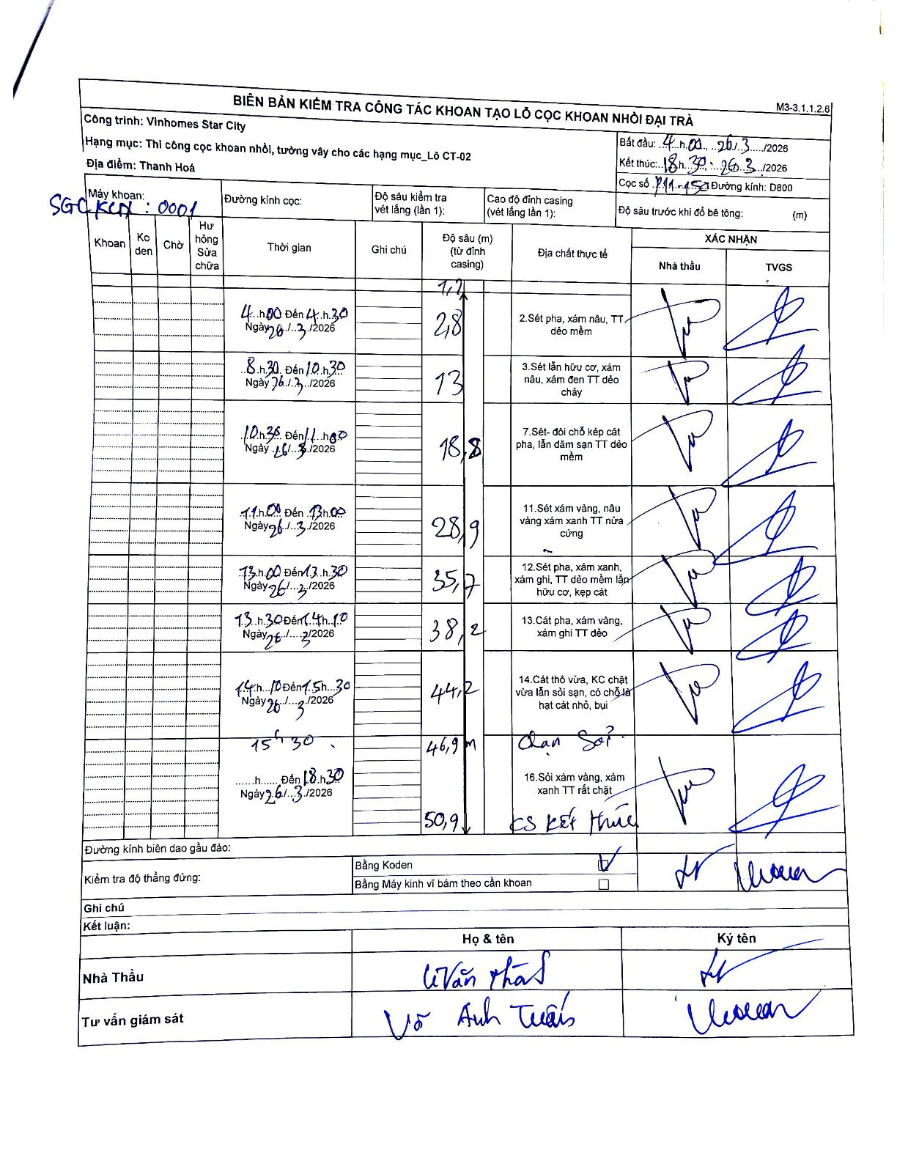
Dự án | Star City Thanh Hóa
Hạng mục | Thi công cọc khoan nhồi, tường vây cho các hạng mục_Lô CT-02
Tên bộ phận | Cọc khoan nhồi
Số hiệu cọc | 2.11-15
Tên Máy khoan | SGC-KCN0001
Đường kính | D800
Bắt đầu thi công | 04:00 26/03/2026
Kết thúc thi công | 18:30 26/03/2026

Địa chất TT | Đường kính | Mô tả lớp thiết kế | Từ (h) | Đến (h) | Cao độ từ | Cao độ đến | T.Gian (h) | Dài (m) | V (m/h) | Ghi chú
2 | D800 | Sét pha, xám nâu, TT dẻo mềm | 04:00 26/03/2026 | 04:30 26/03/2026 | -1.2 | -2.8 | 0.5 | 1.6 | 3.2 | Độ sâu bắt đầu từ 1.2m
3 | D800 | Sét lẫn hữu cơ, xám nâu, xám đen TT dẻo chảy | 08:30 26/03/2026 | 10:30 26/03/2026 | -2.8 | -13 | 2 | 10.2 | 5.1
7 | D800 | Sét- đôi chỗ kẹp cát pha, lẫn dăm sạn TT dẻo mềm | 10:30 26/03/2026 | 11:00 26/03/2026 | -13 | -18.8 | 0.5 | 5.8 | 11.6
11 | D800 | Sét xám vàng, nâu vàng xám xanh TT nửa cứng | 11:00 26/03/2026 | 13:00 26/03/2026 | -18.8 | -28.9 | 2 | 10.1 | 5.05
12 | D800 | Sét pha, xám xanh, xám ghi, TT dẻo mềm lẫn hữu cơ, kẹp cát | 13:00 26/03/2026 | 13:30 26/03/2026 | -28.9 | -35.7 | 0.5 | 6.8 | 13.6
13 | D800 | Cát pha, xám vàng, xám ghi TT dẻo | 13:30 26/03/2026 | 14:10 26/03/2026 | -35.7 | -38.2 | 0.67 | 2.5 | 3.75
14 | D800 | Cát thô vừa, KC chặt vừa lẫn sỏi sạn, có chỗ lẫn hạt cát nhỏ, bụi | 14:10 26/03/2026 | 15:30 26/03/2026 | -38.2 | -46.9 | 1.33 | 8.7 | 6.52
16 | D800 | Sỏi xám vàng, xám xanh TT rất chặt | 15:30 26/03/2026 | 18:30 26/03/2026 | -46.9 | -50.9 | 3 | 4 | 1.33 | KS kết thúc

ẢNH BIÊN BẢN GỐC

